RWB+ Tool
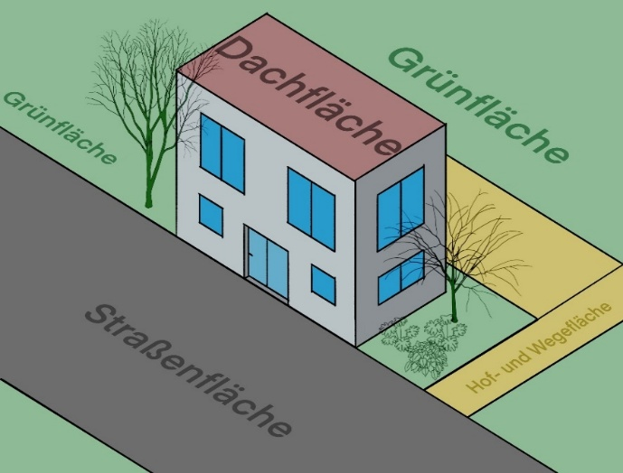
 | Eingabe | Gebiet: | [ha] | [%]
 |  | Gesamtfläche EZG | 300.0 | 100
 |  | Dachfläche | 100.0 | 33.3

 |  | Potenzial RWBA: | [ha] | Keine Anlagen-kombinationen möglich!
 |  | Verfügbare Grünfläche | 5.0
 |  | Umrüstbare Dachfläche | 50.0
 |  | An Zisternen anschließbare Dachfläche | 50.0

 |  | Festgelegte Bodenart:

 | Zwischenberechnung | Bewirtschaftbare Dachfläche: | [ha] | [%] |  | Ergebnis | Reduzierung des Überflutungsvolumens: | 100a_60min | 100mm_60min
 |  |  |  |  |  |  |  | [%] | [%]
 |  | Mulden 5 a | 75.53 | 25.2 |  |  | Mulden 5 a | 19 | 5
 |  | Mulden 100 a | 36.18 | 12.1 | Wirkungskurve RWB/RWB+ |  | Mulden 100 a | 19 | 7
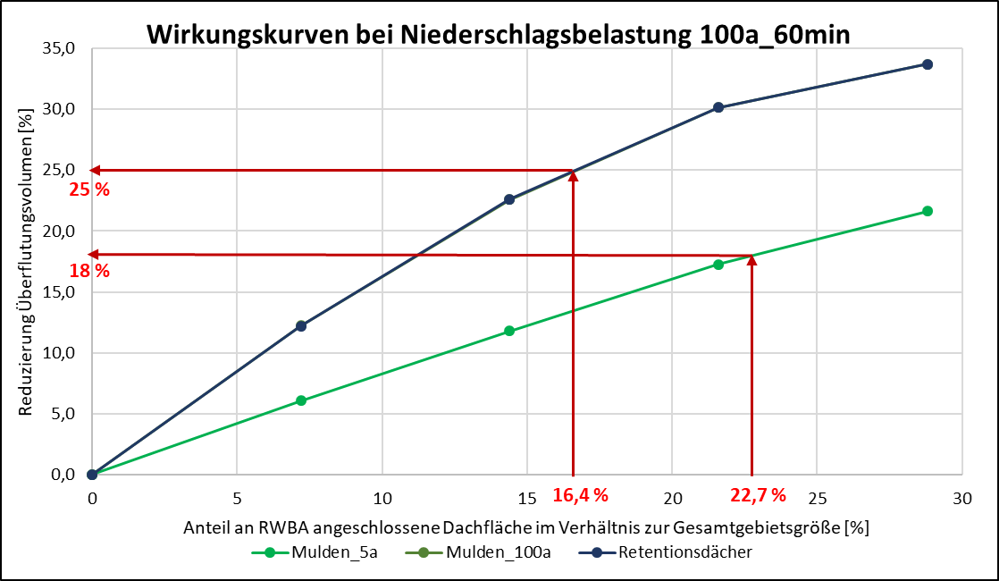
 |  | Rigolen 5 a | 100.00 | 33.3 |  |  | Rigolen 5 a | 23 | 7
 |  | Rigolen 100 a | 66.14 | 22.0 |  |  | Rigolen 100 a | 29 | 13
 |  | MRE 5 a | 100.00 | 33.3 |  |  | MRE 5 a | 26 | 11
 |  | MRE 100 a | 60.02 | 20.0 |  |  | MRE 100 a | 29 | 19
 |  | Gründächer (ext) | 50.00 | 16.7 |  |  | Gründächer (ext) | 23 | 8
 |  | Gündächer (int) | 50.00 | 16.7 |  |  | Gündächer (int) | 25 | 21
 |  | Retentionsdächer | 50.00 | 16.7 |  |  | Retentionsdächer | 25 | 21
 |  | Zisternen | 50.00 | 16.7 |  |  | Zisternen | 6 | 1
 |  | Retentionzisternen | 50.00 | 16.7 |  |  | Retentionzisternen | 23 | 17
 |  | Retentionszisternen gedr | 50.00 | 16.7 |  |  | Retentionszisternen gedr | 20 | 7

1

Report
Überflutungsminderung durch Regenwasserbewirtschaftungsanlagen

Schätzung für ein eigenes Einzugsgebiet
Mit Hilfe des RWB+ Tools kann der Nutzer eine Schätzung der überflutungsmindernden Wirkung von Regenwasserbewirtschaftungsanlagen (RWBA) in seinem eigenen Einzugsgebiet (EZG) erhalten. Dabei ist einschränkend zu erwähnen, dass die Schätzung auf detaillierten Simulationsergebnissen aus drei flachen Berliner Untersuchungsgebieten basiert. Die Eignung des Tools für topografisch steile Gebiete wurde nicht validiert.
Als Eingangsdaten müssen die Gesamtgebietsgröße und die Größe der Dachfläche des EZG bekannt sein. Des Weiteren muss der Nutzer Angaben zum Umsetzungspotenzial von RWBA machen: Wie viel versickerungsfähige Grünfläche ist im EZG vorhanden, die für Versickerungsanlagen verwendet werden kann? Wie viel Dachfläche kann zu Gründächern umgerüstet werden oder an Zisternen angeschlossen werden? Aus dem Umsetzungspotenzial wird die bewirtschaftbare Dachfläche in Bezug auf die Gesamtfläche des EZG berechnet und als Bewirtschaftungsanteil in Prozent angegeben. Dieser Bewirtschaftungsanteil ist auf 39 % begrenzt. Bei höheren Anteilen wird der Wert N/A ausgegeben und die Dateneingabe Potenzial RWBA muss verringert werden. Es können nur Dachflächen bewirtschaftet werden und es ist keine Kombination verschiedener Anlagentypen möglich!
Als Ergebnisse erhält man eine Schätzung über die prozentuale Reduzierung des Überflutungsvolumens durch die RWBA bei einem Niederschlagsereignis mit einer Niederschlagshöhe h_{N} = 48,9 mm (T = 100 a) und einem Ereignis mit h_{N} = 100 mm. Zusätzlich ist der überflutungsmindernde Effekt der verschiedenen RWBA im relativen Vergleich zueinander gebietsunabhängig gültig: Mit der Anwendung des Tools kann eine erste Vorauswahl und Priorisierung von RWBA zur Starkregenvorsorge erfolgen, wobei die unterschiedliche Flächenverfügbarkeit für die Umsetzung der Anlagen berücksichtigt wird.

Eingangsdaten

Gebietsgröße: |  |  |  | Potenzial RWBA:
Gesamtfläche EZG | 300 | ha |  | Verfügbare Grünfläche |  | 5 | ha
Dachfläche | 100 | ha |  | Umrüstbare Dachfläche |  | 50 | ha
 |  |  |  | An Zisternen anschließbare Dachfläche |  | 50 | ha

Ergebnisse

Reduzierung des Überflutungsvolumens durch RWB/RWB+:
Niederschlagsbelastung: |  | hN = 48,9 mm, D = 60min, T = 100 a |  |  | hN = 100 mm, D = 60min
 |  |  | [%] |  |  | [%]
Mulden 5 a |  |  | 19 |  |  | 5
Mulden 100 a |  |  | 19 |  |  | 7
Rigole 5 a |  |  | 23 |  |  | 7
Rigole 100 a |  |  | 29 |  |  | 13
MRE 5 a |  |  | 26 |  |  | 11
MRE 100 a |  |  | 29 |  |  | 19
Gründächer (ext) |  |  | 23 |  |  | 8
Gündächer (int) |  |  | 25 |  |  | 21
Retentionsdächer |  |  | 25 |  |  | 21
Zisternen |  |  | 6 |  |  | 1
Retentionzisterne |  |  | 23 |  |  | 17
Retentionszisterne gedrosselt |  |  | 20 |  |  | 7

